Лист1
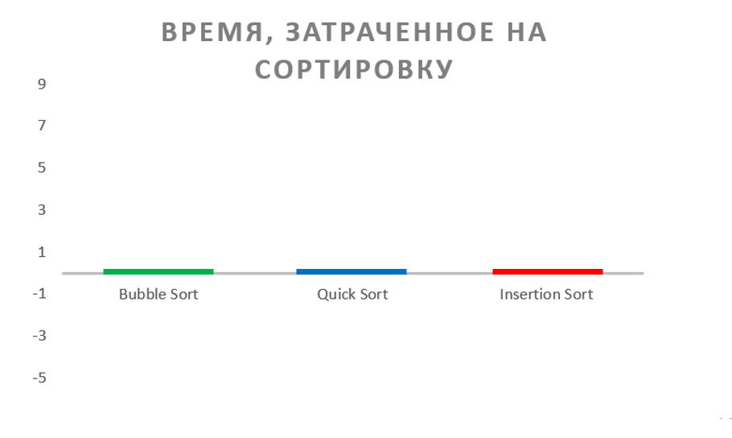
 | время, затраченное на сортировку |  |  |  | ошибки и комментарии
количество элементов | Bubble Sort | Quick Sort | Insertion Sort
10 | 0 | 0 | 0
100 | 0 | 0 | 0
1000 | 0 | 0 | 0
10000 | 0 | 0 | 0
100000 | 0 | 0 | 0 |  | на этом этапе программа зависла при повторном запуске вывела результатом все 0
1000000 | - | - | - | - | ошибка: stack overflow

